기업 및 네이버 스토어팜 가입 정보
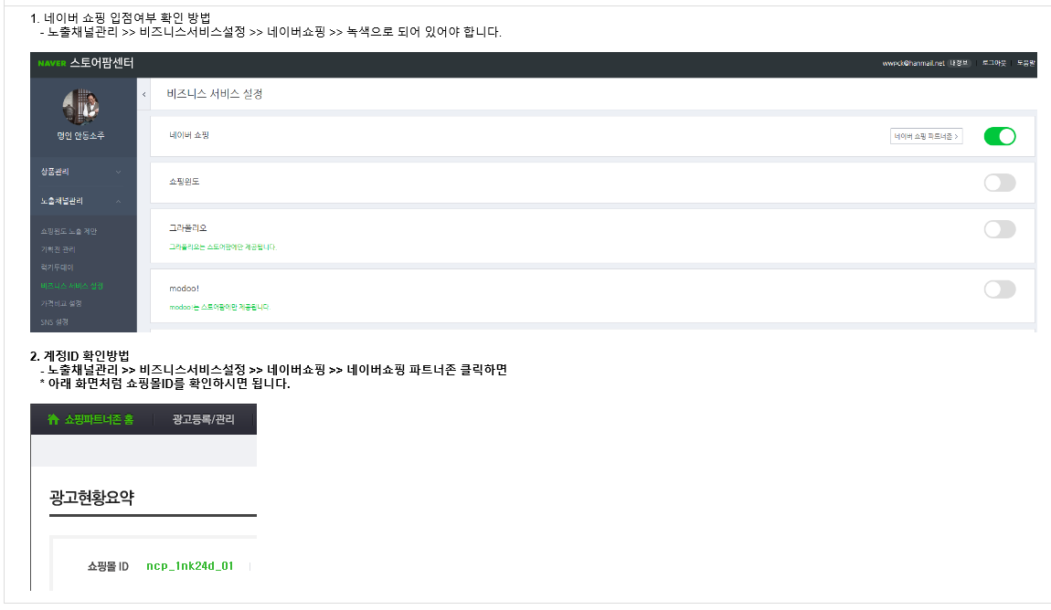
기업 및 네이버 스토어팜 가입정보
No. | 신규입점 | 스토어팜 이름 | 스토어팜 주소 | 계정 ID | 업체명 | 대표자 | 사업자등록번호 | 담당자 성명 | 담당자 연락처 | 홈페이지 | 대표판매상품 | 카테고리 | 이메일 | 스토어팜 개설일
1 | 20년3월 |  | http://storefarm.naver.com/아이디 |  |  |  |  |  | 000-0000-0000 |  |  | 울산경제진흥원 작성 |  | YYYY.MM.DD

기획전 등록 품목 상세 정보
No. | 가맹점명 | 계정 ID | 상품PID | 상품명 | 기존가 | 판매가 | 할인율 | 배송비 | 샵N URL
1 | 0 | 0 |  |  |  |  | #DIV/0!
2 | 0 | 0 |  |  |  |  | #DIV/0!

